Vendime dhe rekomandime
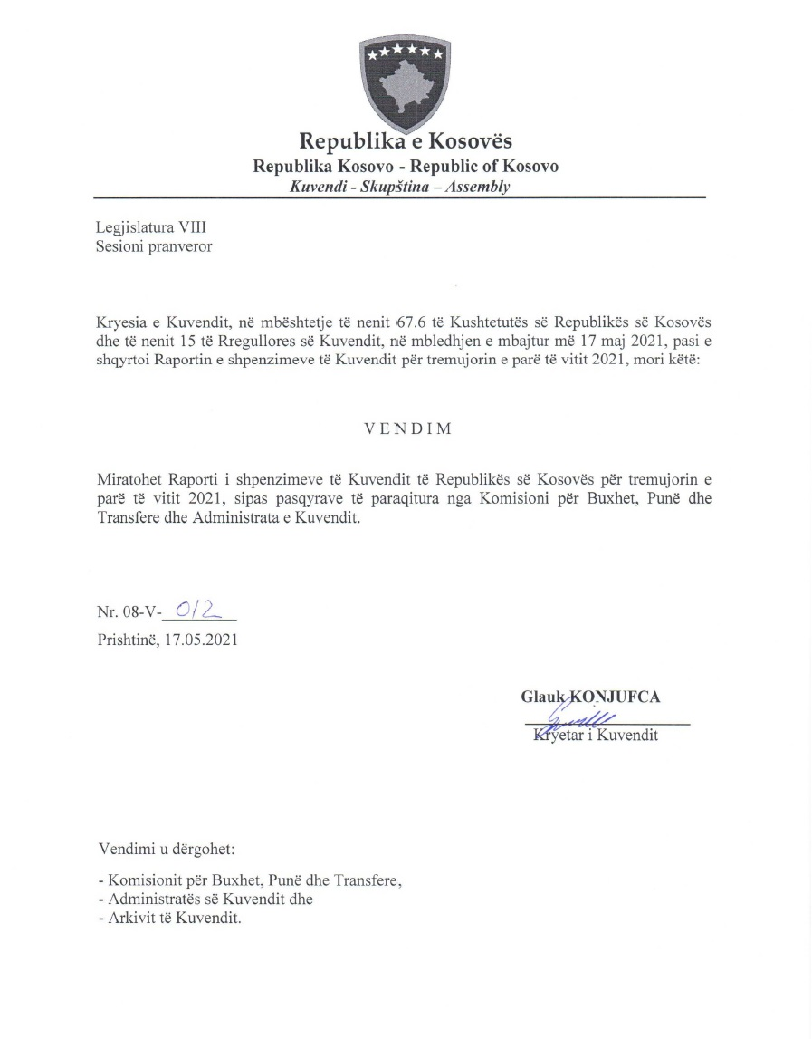

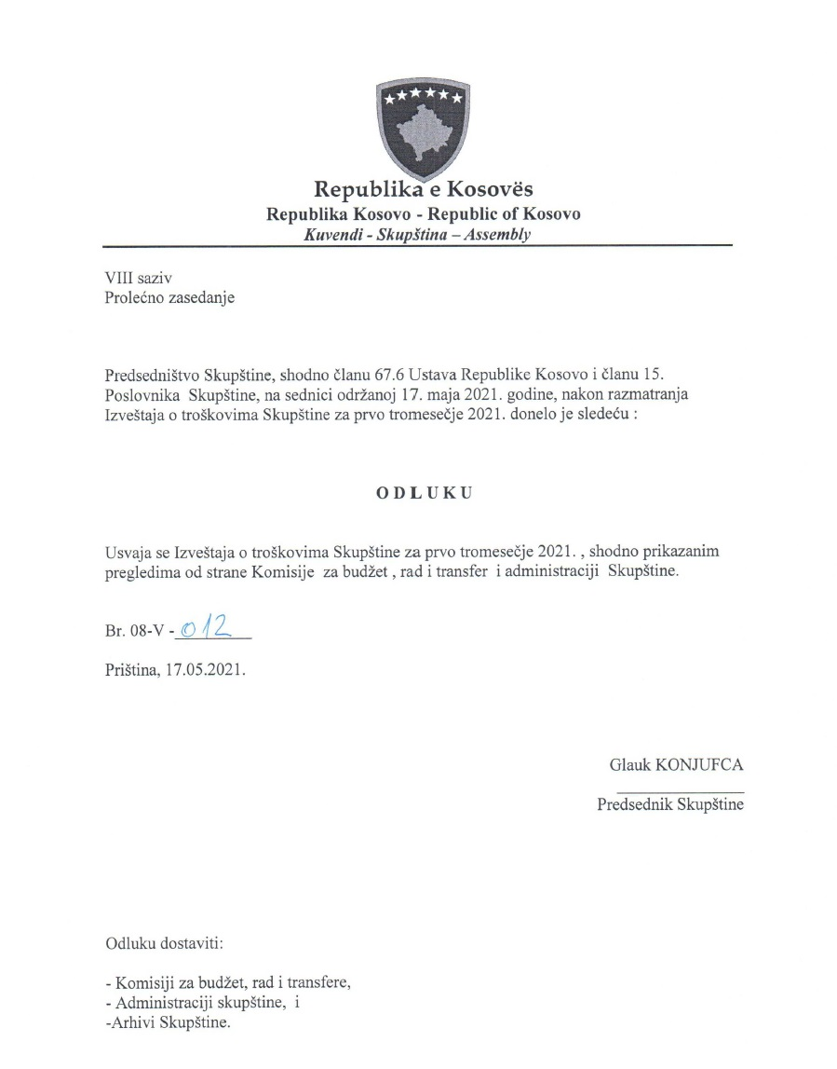

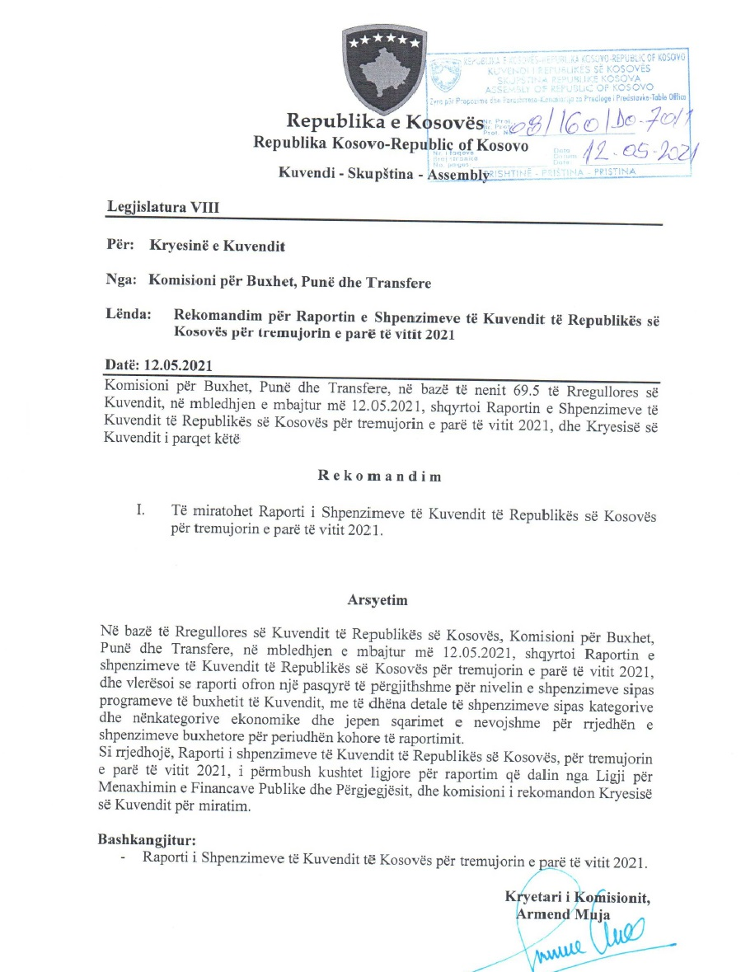

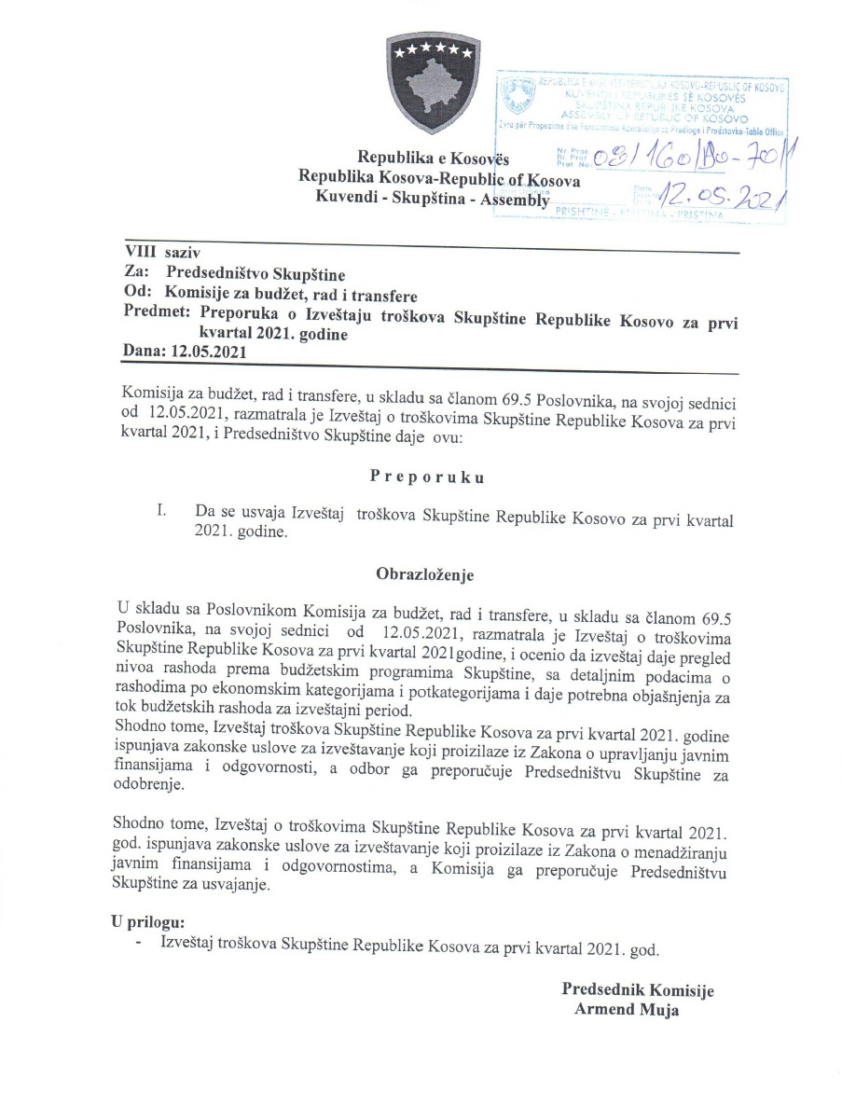

R. financiar
Raporti Financiar për tremujorin e parë 2021

Kodi i Organizatës Buxhetore: 101
Informatat kontaktuese: 038 200 10 557
Sekretari i Kuvendit: Ismet Krasniqi, Ndërtesa e Kuvendit, zyra N-122
Drejtori i Përgjithshëm për Administratë: Emrush Haxhiu, Ndërtesa e Kuvendit, zyra N-226
Drejtori i Drejtorisë për Buxhet dhe Pagesa: Istret Azemi, Ndërtesa e Kuvendit, zyra N-222
15.04.2021
1)Hyrje: (Ju lutem paraqitni në formë tekstuale një përmbledhje të zhvillimeve kryesore në buxhetin e organizatës tuaj. Të mos kalohet hapësira e ofruar më poshtë!)

Buxheti i Kuvendit të Republikës së Kosovës, i ndarë sipas Ligjit për Buxhetin e Republikës së Kosovës për vitin 2021 Ligji nr.07/L-041 është 10.880.008 € dhe atë sipas kategorive ekonomike në vijim: Pagat 7.671.249 € ,mallra dhe shërbime 1.544.944€, shpenzime komunale 241.000 €, subvencione dhe transfere 140.000 € dhe shpenzime kapitale 1.282.815 €. Në buxhetin e Kuvendit të Republikës së Kosovës pjesën më të madhe të buxhetit e kanë pagat me 70,5 % ,mallrat dhe shërbimet me 14,19%, shpenzimet kapitale me 11,79%, shpenzimet komunale me 2,21% si dhe subvencionet dhe transferet me 1.28 Nisur nga vleresimi i përgjithshëm, del se niveli i realizimit të buxhetit të Kuvendit të Republikës së Kosovës për kete periudhe te vitit 2021 eshte 1.795.346,98 € ose 64.86% e buxhetit te ndar per tremujor. Paraqitur neper kategori shpenzimet duken keshtue: Paga 1.313.091,03€, Mallra dhe sherbime 168.103,20 €, shpenzime komunale 59.825,70 € , subvencione dhe transfere nuk ka akoma shpenzime, ndersa shpenzime kapitale 254.327,05 €,
Alokimi i fondeve është bërë nga Ministria e Financave, Punes dhe Transfereve per vitit 2021 sipas planit te rrjdhes se parasë .Në këtë raport do të paraqiten në mënyrë të hollësishme shpenzimet nga buxheti i Kuvendit për tremujorin e parë te vitit 2021.

2) Përmbledhje për të hyrat dhe kategoritë e veçanta të shpenzimeve:
(Ju lutem paraqitni shkurtimisht ndryshimet kryesore për sa i përket vlerave të parashikuara dhe atyre aktuale për secilën kategori. Të mos kalohet hapësira e ofruar më poshtë).
a) Të hyrat:

b) Pagat:

Kategoria e Pagave merr pjesë ne buxhetin tremujor SIMFK 1.313.091,03 ose me 47,43% në buxhetin e alokuar të Kuvendit , dhe si të tilla janë të ndara në kater Programe: Anëtarët e Kuvendit 675.594,67€,Administrata e Kuvendit 533.743,69 , Stafi mbështetës Politik 92.806,51€ dhe Komisioni i ndihmes shteterore 10.946,16€ shuma e shpenzuar ne këtë kategori për vitin 2021 është 1.313.091,03€ ose shprehur në përqindje 100% e buxhetit të ndarë për tremujorin e vitit 2021ne këtë katgori .

c) Mallra dhe shërbime:
Kategoria e Mallrave dhe Shërbimeve merr pjesë në buxhetin e alokuar SIMFK me 335.800 € ose 12,13% në buxhetin e Kuvendit për tremujorin e parë te vitit 2021, dhe si të tilla janë të ndara në katër Programe: Anëtarët e Kuvendit 120.000 €,Administrata e Kuvendit 200.000 € Stafi mbështetës Politik 9.000 € dhe Komisioni i ndihmes shteterore 6.800 €, shkalla e shpenzimit të buxhetit në këtë kategori per kete periudhë është 168.103,20 € ose 50,06 %,krahasuar me buxhetin e alokuar ne SIMFK të Kuvendit në Mallra dhe sherbime .

d) Shpenzime komunale:

Kategoria e shpenzimeve komunale merr pjesë në buxhetin e alokuar SIMFK me 86.248 € ose me 3,12% në buxhetin e Kuvendit për tremujorin e parë te vitit 2021 ,këto fonde janë të ndara në programin Administrata e Kuvendit dhe Komisioni i ndihmes shteterore. Shuma e shpenzuar e buxhetit është 59.825,70 € ose 69,36 % e buxhetit te ndar per kete periudhë në Komunali.

e) Investimet Kapitale:

Kategoria e Investimeve Kapitale merr pjesë në buxhetin e alokuar SIMFK me 1.032.815€ ose me 37,32% në buxhetin e Kuvendit për tremujorin e parë te vitit 2021, këto fonde janë të ndara në programin Administrata e Kuvendit. Shpenzime ne këtë kategori jane 254.327,05 € ose 24,62% e buxhetit të alokuar ne këtë kategori.

f) Subvencionet dhe Transferet:

Kategoria e Subvencioneve dhe transfereve gjate kesaj periudhe nuk ka mjete te alokuara!

3) Përmbledhje:
Ju lutem, paraqitni shkurtimisht vërejtjet përfundimtare lidhur me buxhetin e institucionit tuaj, apo pikëpamjet për zhvillimet në të ardhmen.

__________________________________

Nënshkrimi i Sekretarit të Kuvendit

